EXPERIENCIA GENERAL
RENTING DE ANTIOQUIA - RENTAN
INVITACION PRIVADA No 020 DE 2025
ACREDITACIÓN EXPERIENCIA GENERAL - FORMATO No 3
Numeral 3.8.1 Para habilitarse en el Proceso de Contratación, el Proponente acreditará que la sumatoria de los contratos aportados como experiencia es mayor o igual al cien por ciento (100 %) respecto del valor total del Presupuesto Oficial establecido para el Proceso de Contratación expresado en SMMLV. Estos contratos serán verificados en el Registro Único de Proponentes (RUP) y en el “Formato 3 – Experiencia”, para los Proponentes que no están obligados a estar inscritos en el RUP, cumpliendo con los requisitos de experiencia previstos en el numeral “10.1 Acreditación de la experiencia del Proponente” de la invitación. Númeral 10.1 Para que a los Proponentes se les otorgue puntaje por su experiencia aportarán: (i) el Registro Único de Proponentes (RUP), para aquellos que estén obligados a tenerlo;(ii) alguno de los documentos válidos señalados en el numeral 10.1.5 de la invitación que acredite su experiencia relacionada en el RUP. EXPERIENCIA GENERAL, Que correspondan o hayan incluido actividades de: - INTERVENTORÍA A PROYECTOS QUE HAYAN CONTENIDO LA EJECUCIÓN DE ACTIVIDADES DE: CONSTRUCCIÓN O RECONSTRUCCIÓN O MEJORAMIENTO EN PAVIMENTO ASFALTICO O CONCRETO HIDRÁULICO O PLACA HUELLA O ASFALTO NATURAL O ASFÁLTICA O PAVIMENTO ARTICULADO O ADOQUINADO DE VÍAS PRIMARIAS O SECUNDARIAS O VÍAS TERCIARIAS O VÍAS URBANAS O PISTAS DE AEROPUERTOS 3.8.1 EXIGENCIA MÍNIMA DE LA EXPERIENCIA DEL PROPONENTE Para habilitarse en el Proceso de Contratación, el Proponente acreditará que la sumatoria de los contratos aportados como experiencia es mayor o igual al cien por ciento (100 %) respecto del valor total del Presupuesto Oficial establecido para el Proceso de Contratación expresado en SMMLV. Estos contratos serán verificados en el Registro Único de Proponentes (RUP) y en el “Formato 3 – Experiencia”, para los Proponentes que no están obligados a estar inscritos en el RUP, cumpliendo con los requisitos de experiencia previstos en el numeral “10.1 Acreditación de la experiencia del |  |  |  |  |  |  |  |  |  |  | w
No PROPUESTA | PROPONENTE | INTEGRANTES | REQUISITOS EXPERIENCIA | CERTIFICACION No.1 | CERTIFICACION No.2 | CERTIFICACION No.3 | CERTIFICACION No.4 | CONTRATOS EN SMLMV, | Observacion | CUMPLE/NO CUMPLE EXPERIENCIA GENERAL DEL PROPONENTE
PROPUESTA No 1 | GRUPO INTECON S.A.S. | GRUPO INTECON S.A.S. | FOLIOS DE LA PROPUESTA | Pagina 75-91 | Pagina 93-104 |  |  |  |  | CUMPLE
 |  |  | OBJETO DEL CONTRATO | Interventoría Técnica, Administrativa, Ambiental, Financiera Y Legal Para Mejoramiento De La Vía Barbosa – Concepcion En El Departamento De Antioquia. | Interventoría Para La gestión, Operación Y Mantenimiento Integral (Incluye Mantenimiento Rutinario) En Las Carreteras: Santuario - Cruce Ruta 45 (Caño Alegre) Pr3+0000 - Pr135+0600 Ruta 6005, Hoyo Rico - Los Llanos (Pr 52+0474- Pr87+1295) Ruta 2510, Los Llanos - Tarazá (Pr 0+0000- Pr124+0705) Ruta 2511, Tarazá- Caucasia (Pr0+0000- Pr63+0996) Ruta 2512, Y La Pintada – Medellín (Autopista Sur) Pr 64+0000 - Pr 72+0084 Ruta 2509, En El Departamento De Antioquia. |  |  | CONTRATOS APORTADOS
 |  |  | INTEGRANTE QUE APORTA LA EXPERIENCIA | RUTH ELENA TASARES ZULETA | RUTH ELENA TABARES ZULETA |  |  | 2
 |  |  | PARTICIPACIÓN | 50% | 60%
 |  |  | No. CONTRATO Y CONTRATANTE | Gobernación de Antioquia-4600010810 de 2020 | INVIAS-1632 del 2020
 |  |  | FECHA DE INICIO Y TERMINACÓN | 10/09/2020-10/05/2022 | 31/12/2020-30/09/2023
 |  |  | VALOR EN SMLMV EN RUP | 2,159.08 | 14,840.43 |  |  | 9,983.80
 |  |  | No DE CONTRATO EN EL RUP | 127 | 152
 |  |  | TIPO DE CERTIFICADO | CERTIFICADO | CERTIFICADO
 |  |  | CUMPLE/NO CUMPLE EL CONTRATO | CUMPLE | CUMPLE

 |  |  | Presupuesto oficial (PO) | $ 9,595,864,128
 |  |  | SMLMV | $ 1,423,500
 |  |  | Presupuesto oficial (PO) en SMLMV | 6741.04
 |  |  | PLAZO (MESES) | 19.0

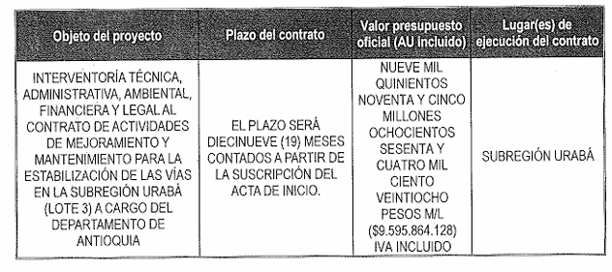

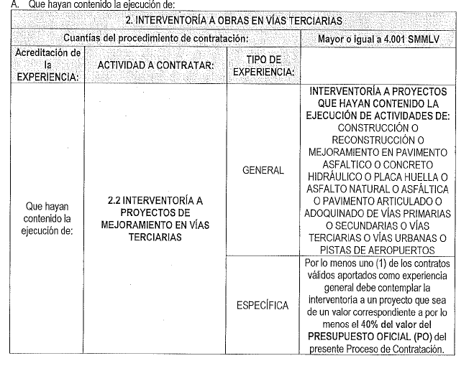

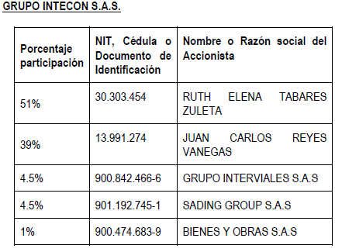

EXPERIENCIA ESPECÍFICA
RENTING DE ANTIOQUIA - RENTAN
INVITACION PRIVADA No 020 DE 2025
ACREDITACIÓN EXPERIENCIA GENERAL - FORMATO No 3
numeral 3.5.1 Para habilitarse en el Proceso de Contratación, el Proponente acreditará que la sumatoria de los contratos aportados como experiencia es mayor o igual al cien por ciento (100 %) respecto del valor total del Presupuesto Oficial establecido para el Proceso de Contratación expresado en SMMLV. Estos contratos serán verificados en el Registro Único de Proponentes (RUP) y en el “Formato 3 – Experiencia”, para los Proponentes que no están obligados a estar inscritos en el RUP, cumpliendo con los requisitos de experiencia previstos en el numeral “10.1 Acreditación de la experiencia del Proponente” de la invitación.
No PROPUESTA | PROPONENTE | INTEGRANTES | REQUISITO DE EXPERIENCIA ESPECÍFICA: : Por lo menos uno (1) de los contratos válidos aportados como experiencia general debe corresponder mínimo al 40% del presupuesto oficial del presente proceso de selección. | REQUISITOS EXPERIENCIA | CERTIFICACIÓN EXPERIENCIA ESPECIFICA 1 | OBSERVACIONES | CUMPLE/NO CUMPLE EXPERIENCIA ESPECÍFICA DEL PROPONENTE
PROPUESTA No 2 | GRUPO INTECON S.A.S. | GRUPO INTECON S.A.S. | 2696.4 | FOLIOS DE LA PROPUESTA | Pagina 93-104 |  | CUMPLE
 |  |  |  | OBJETO DEL CONTRATO | Interventoría Para La gestión, Operación Y Mantenimiento Integral (Incluye Mantenimiento Rutinario) En Las Carreteras: Santuario - Cruce Ruta 45 (Caño Alegre) Pr3+0000 - Pr135+0600 Ruta 6005, Hoyo Rico - Los Llanos (Pr 52+0474- Pr87+1295) Ruta 2510, Los Llanos - Tarazá (Pr 0+0000- Pr124+0705) Ruta 2511, Tarazá- Caucasia (Pr0+0000- Pr63+0996) Ruta 2512, Y La Pintada – Medellín (Autopista Sur) Pr 64+0000 - Pr 72+0084 Ruta 2509, En El Departamento De Antioquia.
 |  |  |  | INTEGRANTE QUE APORTA LA EXPERIENCIA | RUTH ELENA TABARES ZULETA
 |  |  |  | PARTICIPACIÓN | 60%
 |  |  |  | No. CONTRATO Y CONTRATANTE | INVIAS-1632 del 2020
 |  |  |  | FECHA DE INICIO Y TERMINACÓN | 31/12/2020-30/09/2023
 |  |  |  | VALOR EN SMLMV EN RUP | 14,840.43
 |  |  |  | No DE CONTRATO EN EL RUP | 152
 |  |  |  | TIPO DE CERTIFICADO | CERTIFICADO
 |  |  |  | CUMPLE/NO CUMPLE EL CONTRATO | CUMPLE

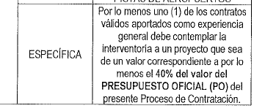

CAPACIDAD FINANCIERA
RENTING DE ANTIOQUIA - RENTAN
INVITACION PRIVADA No 020 DE 2025

PROPUESTA | PROPONENTE | INTEGRANTE | Mipyme | Índice liquidez: Activo corriente sobre pasivo corriente | NIVEL DE ENDEUDAMIENTO: Pasivo total sobre activo total. | UTILIDAD OPERACIONAL | GASTOS DE INTERESES | RAZÓN DE COBERTURA DE INTERÉS: Utilidad operacional / gastos de intereses | ACTIVO CORRIENTE (AC) | PASIVO CORRIENTE (PC) | CAPITAL DE TRABAJO: CT = AC - PC ≥ CTd El capital de trabajo (CT) del oferente deberá ser mayor o igual al capital de trabajo demandado (CTd): CT ≥ CTd | ACTIVO TOTAL (AT) | PASIVO TOTAL (PT) | PATRIMONIO: P = AT - PT ≥ Pd El patrimonio del oferente deberá ser mayor o igual al Patrimonio demandado requerido (Pd) P ≥ Pd | OBSERVACION | CUMPLE/NO CUMPLE CAPACIDAD FINANCIERA
PROPUESTA No. 1 | GRUPO INTECON S.A.S. | GRUPO INTECON S.A.S. | SI | 15.76 | 0.063 | $2,021,565,000.00 | $2,287,000.00 | 883.9 | $ 4,702,965,000 | $ 298,470,000 | $ 4,404,495,000 | $ 4,709,386,000 | $ 298,470,000 | $ 4,410,916,000 |  | CUMPLE

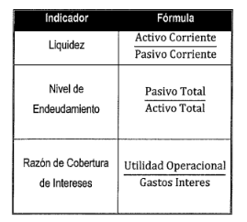
 |  |  |  | Presupuesto oficial (PO) | $ 9,595,864,128
 |  |  |  | Plazo (Meses) | 19.00
 |  |  |  | n | 3.00
 |  |  |  | SMMLV | $ 1,423,500
 |  |  |  | PRESUPUESTO (SMMLV) | 6741.0
 |  |  |  | ANTICIPO | 0%
 |  |  |  | INDICADORES FINANCIEROS | Mipyme | NoMipyme
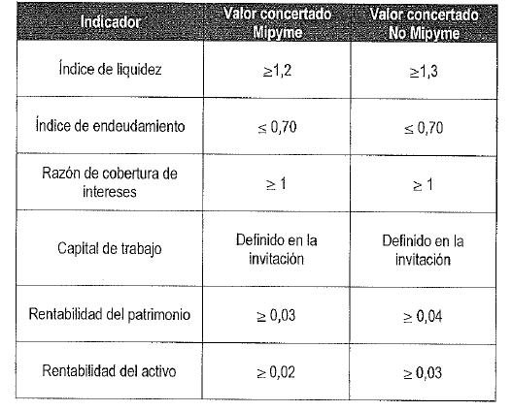
 |  |  |  | Índice liquidez >= | 1.2 | 1.3
 |  |  |  | NIVEL DE ENDEUDAMIENTO <= | 0.7 | 0.7
 |  |  |  | RAZÓN DE COBERTURA DE INTERÉS >= | 1 | 1
 |  |  |  | CAPITAL DE TRABAJO >= | $ 1,515,136,441.26 | $ 1,515,136,441.26
 |  |  |  | PATRIMONIO >= | $ - | $ -
 |  |  |  | RENTABILIDAD SOBRE EL PATRIMONIO: >= | 0.03 | 0.04 |  |  |  |  |  | #DIV/0!
 |  |  |  | RENTABILIDAD SOBRE LOS ACTIVOS: >= | 0.02 | 0.03

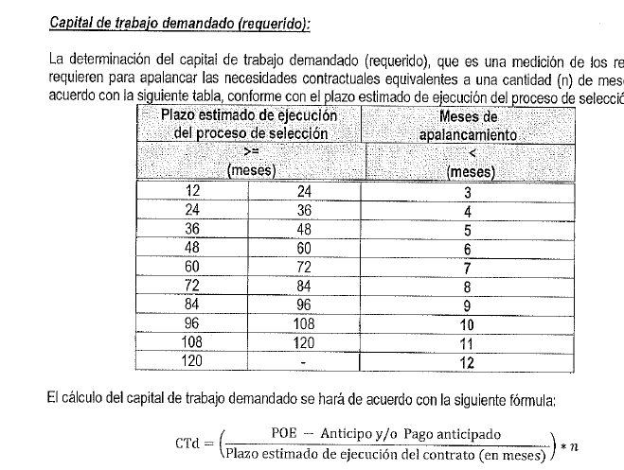

CAPACIDAD ORGANIZACIONAL
RENTING DE ANTIOQUIA - RENTAN
INVITACION PRIVADA No 020 DE 2025
PROPUESTA | PROPONENTE | RENTABILIDAD SOBRE EL PATRIMONIO: igual o superior a Mypime 0.03 NoMypme 0.04 | RENTABILIDAD SOBRE LOS ACTIVOS: igual o superior a Mypime 0.02 NoMypime 0.03 | CUMPLE/NO CUMPLE CAPACIDAD ORGANIZACIONAL
PROPUESTA No. 2 | GRUPO INTECON S.A.S. | 0.458 | 0.429 | CUMPLE
 | CUMPLE/NO CUMPLE | CUMPLE | CUMPLE
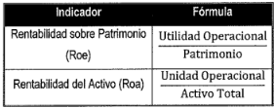

INFORME_EVALUACIÓN_DEFINITI
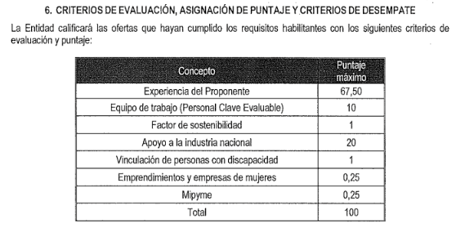
RENTING DE ANTIOQUIA - RENTAN
IP 020 DE 2025
EVALUACIÓN PROPONENTES HABILITADOS
PROPUESTA No 1 | GRUPO INTECON S.A.S. | FACTORES DE EVALUACIÓN |  | PUNTAJE MÁXIMO | FOLIOS DE LA PROPUESTA | CALIFICACIÓN
 |  | Experiencia del proponente |  | 67.5 | PAGINA 66 DE LA PROPUESTA | 67.50
 |  | Equipo de trabajo (Personal clave evaluable) | Experiencia específica adicional | 5 | PAGINA 840 DE LA PROPUESTA | 5
 |  |  | Formación académica adicional | 5 | PAGINA 840 DE LA PROPUESTA | 5
 |  | Factor de sostenibilidad |  | 1 | PAGINA 843 DE LA PROPUESTA | 1
 |  | Apoyo a la Industria Nacional |  | 20 | PAGINA 837 DE LA PROPUESTA | 20
 |  | Vinculación de trabajadores con discapacidad |  | 1 | PAGINA 833 DE LA PROPUESTA | 1
 |  | Emprendimiento y empresa de mujeres |  | 0.25 | PAGINA 846 DE LA PROPUESTA | 0.25
 |  | Mipyme |  | 0.25 | PAGINA 850 DE LA PROPUESTA | 0.25
 |  | PUNTAJE MÁXIMO TOTAL |  | 100 |  | 100.000

